Estadísticas
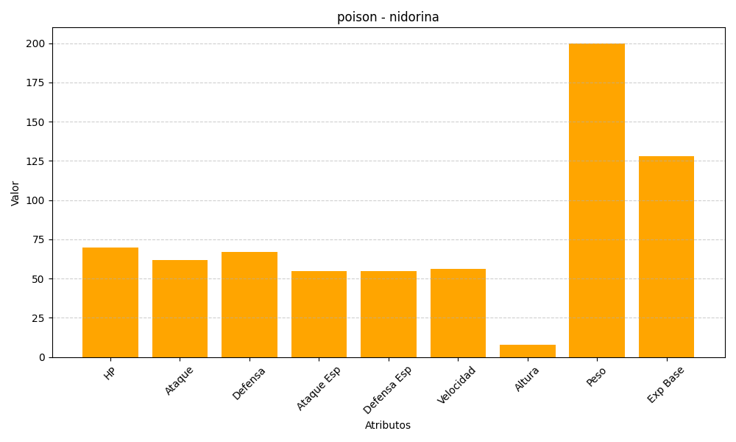
ID | Nombre | Tipo | HP | Ataque | Defensa | Ataque Especial | Defensa Especial | Velocidad | Altura | Peso | Experiencia Base
30 | nidorina | poison | 70 | 62 | 67 | 55 | 55 | 56 | 8 | 200 | 128

